界面&功能
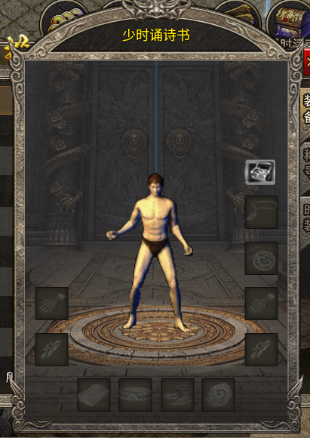
界面相关 |  |  |  |  | 功能规则

 | 功能入口

 | 主界面

1
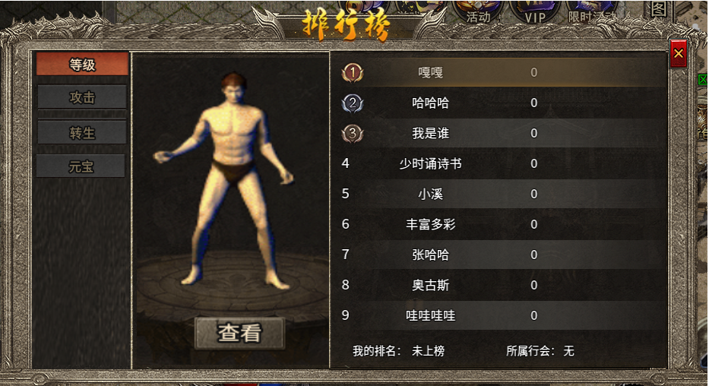
2

3
5
4
 |  | 1 | 标题 |  | 1 | 标题栏
 |  | 2 | 页签栏 |  | 2 | 页签栏
 |  |  | ▶ | 显示等级，攻击，转生，元宝页签，有选中状态 |  | ▶ | 显示等级，转生等级，攻击力，拥有的货币数量四个排行。有选中状态
 |  | 3 | 角色模型及查看按钮 |  | 3 | 角色信息
 |  | 4 | 排行榜信息栏 |  |  | ▶ | 显示当前排名第一的角色形象，点击查看弹出角色信息界面。
 |  |  | ▶ | 显示1,2,3名次的序号icon | 4 | 排名详情
 |  |  | ▶ | 不同颜色，条纹样式区分。 |  | ▶ | 显示当前排名。等级相同时，随机排名或按照之前的逻辑排序
 |  | 5 | 关闭按钮 |  |  | ▶ | 排行榜只显示前十名信息，五分钟更新一次。显示我的排名。
 |  |  |  |  | 5 | 关闭按钮

